案1
 | メモ

 | 4.75 | mm
 |  |  |  | Esc |  |  | F1 |  |  |  | F2 |  |  |  | F3 |  |  |  | F4 |  |  |  |  |  | Reserve |  | F5 |  |  |  | F6 |  |  |  | F7 |  |  |  | F8 |  |  |  |  |  | F9 |  |  |  | F10 |  |  |  | F11 |  |  | F12 |  | 1 | 14
 | 180.5

 | 128.25

 |  |  | Macro1 | 半角/ 全角 | 1 |  |  |  | 2 |  |  |  | 3 |  |  |  | 4 |  |  |  | 5 |  |  |  | 6 |  |  |  | 7 |  |  |  | 8 |  |  |  | 9 |  |  |  | 0 |  |  |  | - |  |  |  | ^ |  |  |  | ￥ |  |  | BS | Delete | 1 | 17
 | 232.75

128.25
 |  |  | Macro2 | Tab |  |  | Q |  |  |  | W |  |  |  | E |  |  |  | R |  |  |  | T |  |  |  | Y |  |  |  | U |  |  |  | I |  |  |  | O |  |  |  | P |  |  |  | @ |  |  |  | [ |  |  |  | Enter |  | Home | 1 | 14
37 | 175.75 |  |  |  |  |  |  |  |  |  |  |  |  |  |  |  |  |  |  |  |  |  |  |  |  |  |  |  |  |  |  |  |  |  |  |  |  |  |  |  |  |  |  |  |  |  |  |  |  |  |  |  |  |  |  |  |  | 1.5 | 1
43 | 204.25 |  |  |  |  |  |  |  |  |  |  |  |  |  |  |  |  |  |  |  |  |  |  |  |  |  |  |  |  |  |  |  |  |  |  |  |  |  |  |  |  |  |  |  |  |  |  |  |  |  |  |  |  |  |  |  |  | Ent | 1

 |  |  | Macro3 | Caps Lock 英数 |  |  |  | A |  |  |  | S |  |  |  | D |  |  |  | F |  |  |  | G |  |  |  | H |  |  |  | J |  |  |  | K |  |  |  | L |  |  |  | ; |  |  |  | : |  |  |  | ] |  |  |  |  | End | 1 | 14
 |  |  |  |  |  |  |  |  |  |  |  |  |  |  |  |  |  |  |  |  |  |  |  |  |  |  |  |  |  |  |  |  |  |  |  |  |  |  |  |  |  |  |  |  |  |  |  |  |  |  |  |  |  |  |  |  |  | 1.75 | 1

 |  |  | Macro4 | Shift |  |  |  |  |  | Z |  |  |  | X |  |  |  | C |  |  |  | V |  |  |  | B |  |  |  | N |  |  |  | M |  |  |  | 、 |  |  |  | 。 |  |  |  | / |  |  |  | \ |  |  |  | Shift |  |  | PageUp | 1 | 13
 |  |  |  |  |  |  |  |  |  |  |  |  |  |  |  |  |  |  |  |  |  |  |  |  |  |  |  |  |  |  |  |  |  |  |  |  |  |  |  |  |  |  |  |  |  |  |  |  |  |  |  |  |  |  |  |  |  | 1.75 | 1
 |  |  |  |  |  |  |  |  |  |  |  |  |  |  |  |  |  |  |  |  |  |  |  |  |  |  |  |  |  |  |  |  |  |  |  |  |  |  |  |  |  |  |  |  |  |  |  |  |  |  |  |  |  |  |  |  |  | 2 | 1

 |  |  | Macro5 | Ctrl |  | Win |  |  |  | Alt |  |  |  |  | Reserve |  |  |  | Reserve |  |  |  | Space |  |  |  |  |  |  |  | Space |  |  |  |  | Reserve |  |  |  |  |  |  |  |  |  |  |  |  |  |  |  |  |  |  | Ctrl |  | PageDwon | 1 | 9
 |  |  |  |  |  |  |  |  |  |  |  |  |  |  |  |  |  |  |  |  |  |  |  |  |  |  |  |  |  |  |  |  |  |  |  |  |  |  |  |  | ← |  |  |  | ↑ |  |  |  | ↓ |  |  |  | → |  |  |  |  | 1.25 | 6 |  | 内、2つは別キーキャップ

 |  |  |  |  |  |  |  |  |  |  |  |  |  |  |  |  |  |  |  |  |  |  |  |  |  |  |  |  |  |  |  |  |  |  |  |  |  |  |  |  |  |  |  |  |  |  |  |  |  |  |  |  |  |  |  |  |  | Total | 92 | keys
175.75
204.25
 |  |  |  |  |  |  |  |  |  |  |  |  |  |  |  |  |  |  |  |  |  |  |  |  |  |  |  |  |  |  |  |  |  |  |  |  |  |  |  |  |  |  |  |  |  |  |  |  |  |  |  |  |  |  |  |  |  | 1 | 81
 |  |  |  |  |  |  |  |  |  |  |  |  |  |  |  |  |  |  |  |  |  |  |  |  |  |  |  |  |  |  |  |  |  |  |  |  |  |  |  |  |  |  |  |  |  |  |  |  |  |  |  |  |  |  |  |  |  | 1.25 | 6
 |  |  |  |  |  |  |  |  |  |  |  |  |  |  |  |  |  |  |  |  |  |  |  |  |  |  |  |  |  |  |  |  |  |  |  |  |  |  |  |  |  |  |  |  |  |  |  |  |  |  |  |  |  |  |  |  |  | 1.5 | 7
 |  |  |  |  |  | 42key |  |  |  |  |  |  |  |  |  |  |  |  |  |  |  |  |  |  |  |  |  |  |  |  |  |  |  |  |  |  |  |  |  |  |  |  |  |  | 50key |  |  |  |  |  |  |  |  |  |  |  |  | 1.75 | 2
 |  |  |  |  |  |  |  |  |  |  |  |  |  |  |  |  |  |  |  |  |  |  |  |  |  |  |  |  |  |  |  |  |  |  |  |  |  |  |  |  |  |  |  |  |  |  |  |  |  |  |  |  |  |  |  |  |  | 2 | 1

 |  |  |  |  |  |  |  |  |  |  |  |  |  |  |  |  |  |  |  |  |  |  |  |  |  |  |  |  |  |  |  |  |  |  |  |  |  |  |  |  |  |  |  |  |  |  |  |  |  |  |  |  |  |  |  |  |  | Majestouch
 |  |  |  |  |  |  |  |  |  |  |  |  |  |  |  |  |  |  |  |  |  |  |  |  |  |  |  |  |  |  |  |  |  |  |  |  |  |  |  |  |  |  |  |  |  |  |  |  |  |  |  |  |  |  |  |  |  | 1 | 95
 |  |  |  |  |  |  |  |  |  |  |  |  |  |  |  |  |  |  |  |  |  |  |  |  |  |  |  |  |  |  |  |  |  |  |  |  |  |  |  |  |  |  |  |  |  |  |  |  |  |  |  |  |  |  |  |  |  | 1.5
 |  |  |  |  |  |  |  |  |  |  |  |  |  |  |  |  |  |  |  |  |  |  |  |  |  |  |  |  |  |  |  |  |  |  |  |  |  |  |  |  |  |  |  |  |  |  |  |  |  |  |  |  |  |  |  |  |  | 1.75
 |  |  |  |  |  |  |  |  |  |  |  |  |  |  |  |  |  |  |  |  |  |  |  |  |  |  |  |  |  |  |  |  |  |  |  |  |  |  |  |  |  |  |  |  |  |  |  |  |  |  |  |  |  |  |  |  |  | 2

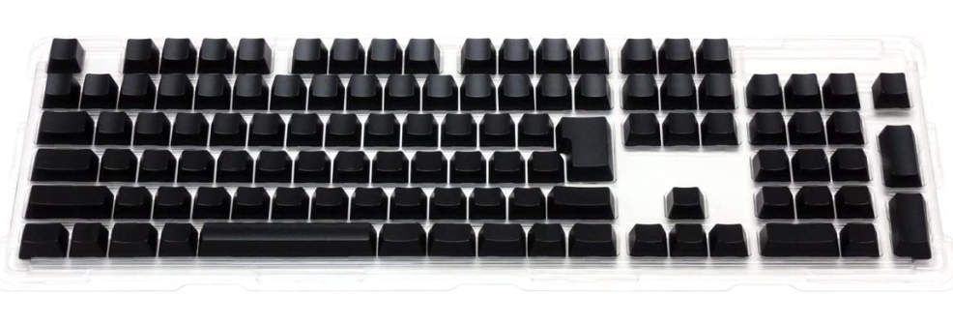

1.5

2
1.75

2
1.75

1.25
1.25
1.25
1.25
1.25
1.25
2
2

